Накладная-№3
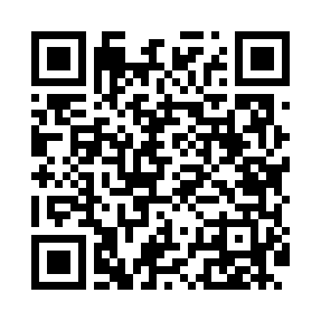
Номер товарно-транспортной накладной: |  |  | Торговый представитель: Karimov Amirjon
Поставщик: Toshkent falcon fly 2 |  |  | Телефон торгового представителя: +998915200523
Дата отгрузки: 14.11.2025 |  |  | Контрагент: Narx chiqar | By Karimov
Дата консигнации: |  |  | Адрес:
Доставщик: |  |  | Телефон:
Телефон доставщика:
Время заказа: 14.11.2025 10:16:53
№ | Штрих-код | Название товаров (работ,услуг) | Количество | Количество в кейсе | Цена | Сумма
 |  |  | 6 |  |  | 960000
1 | 6888378130437 | Деревянная разделочная доска 25cm DB-130-43 | 1 | 1 шт. | 154,000 | 154,000
2 | 2019835272276 | Шиша қопқоқли ёғоч подставка 30cm DB-130-49 | 1 | 1 шт. | 303,000 | 303,000
3 | 6888378130413 | Деревянная разделочная доска 30cm DB-130-41 | 2 | 2 шт. | 154,000 | 308,000
4 | 2015430328004 | Доска для стейка +3 32х23,5х1,8 SV-35-19 | 1 | 1 шт. | 107,000 | 107,000
5 | 6888371301193 | Бамбук поднос DB-130-119 | 1 | 1 шт. | 88,000 | 88,000
Итого: 960000

